Setup
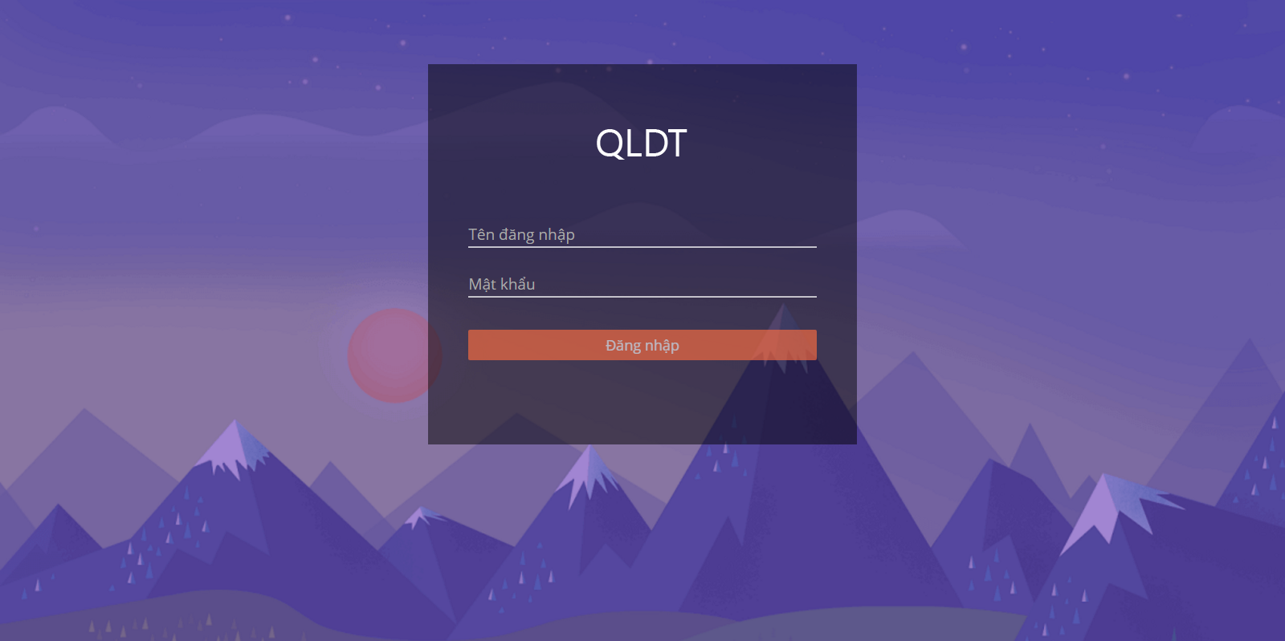
Môi trường phát triển

 | Visual studio 2013
 | SQL Server 2012

Cài đặt môi trường

 | Bước 1:
 |  | Mở SQL Studio Management, chạy file script ProjectManagement.sql để tạo Database

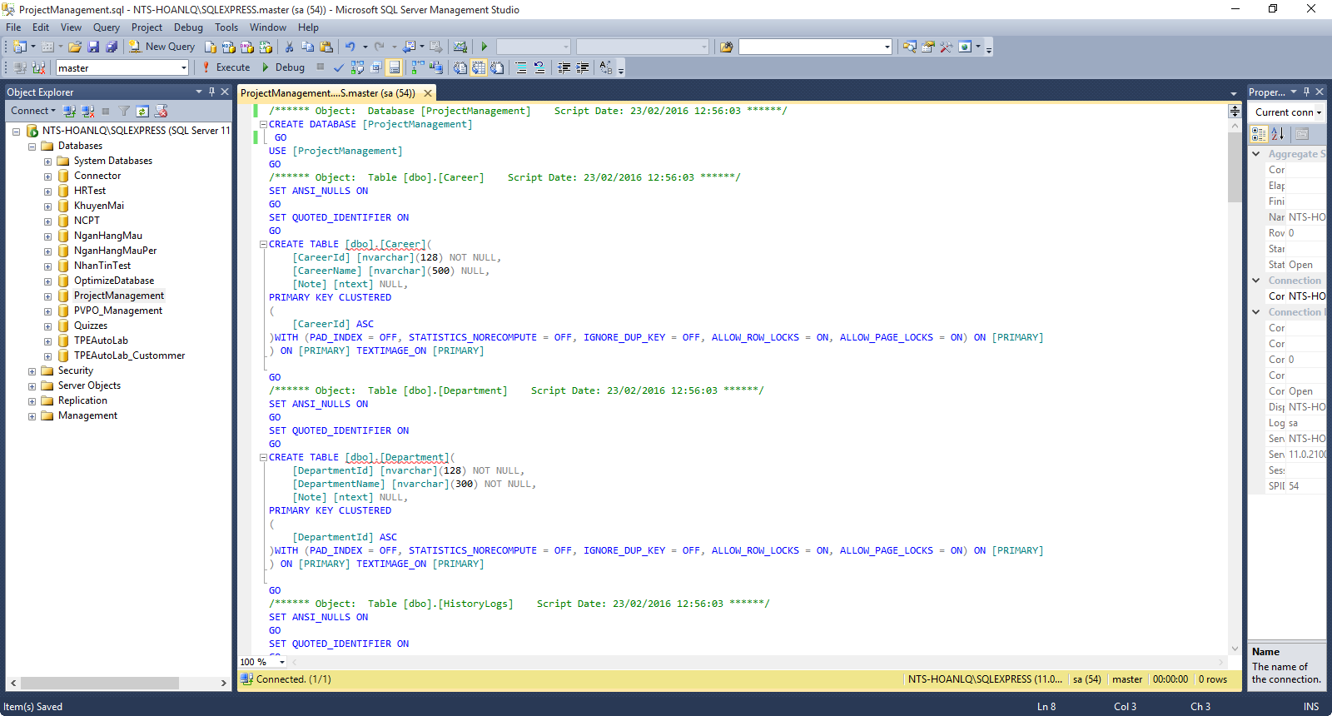

 | Bước 2:
 |  | Cấu hình lại connection string trong code (sửa lại chuỗi connection theo máy của mọi người nhé)
 |  | Web.config trong ProjectManagement.API
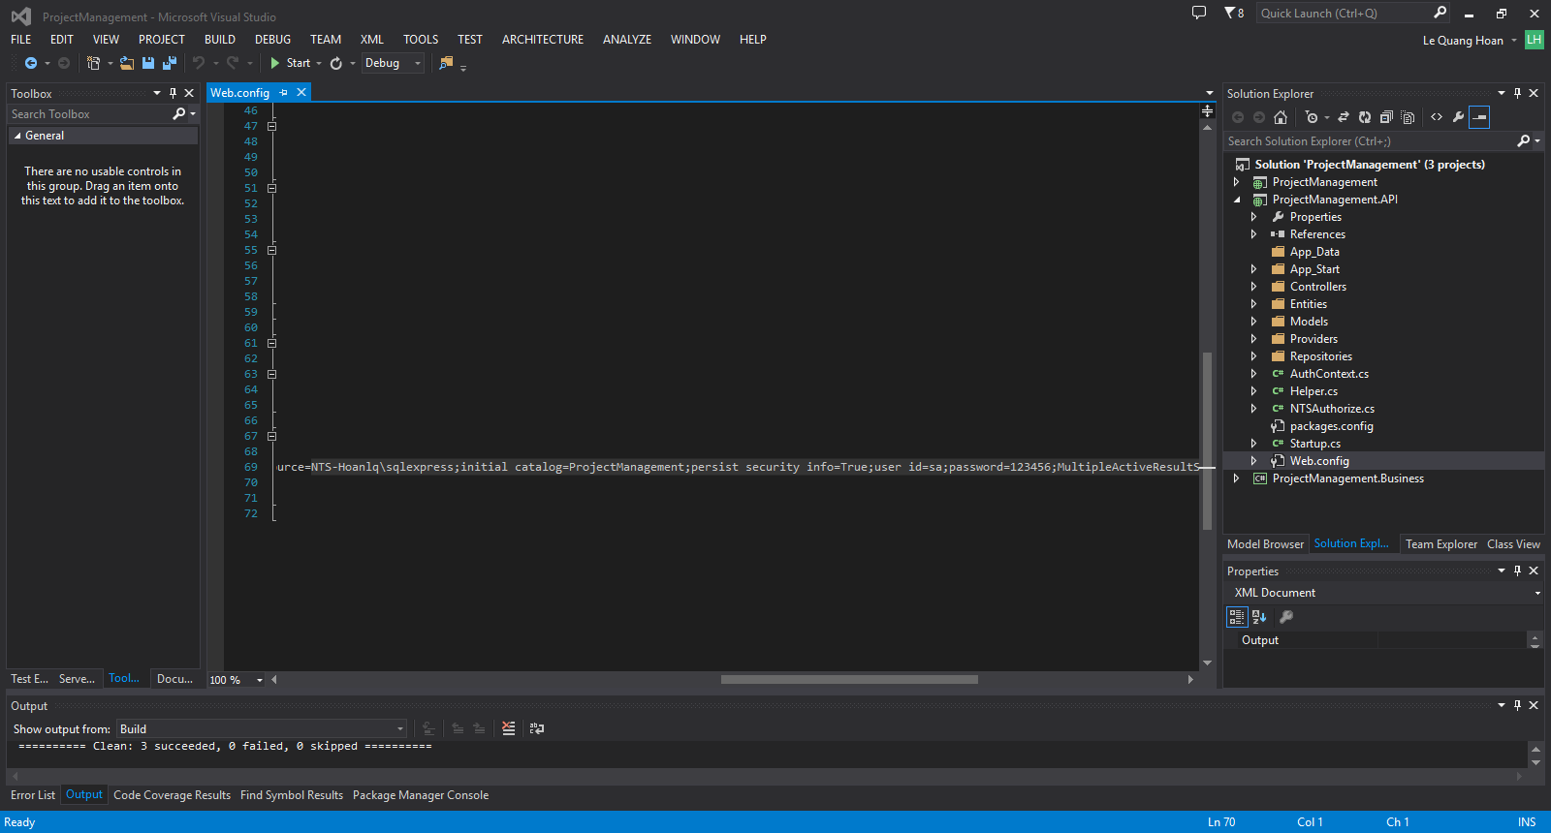

 |  | Web.config trong ProjectManagement.Business

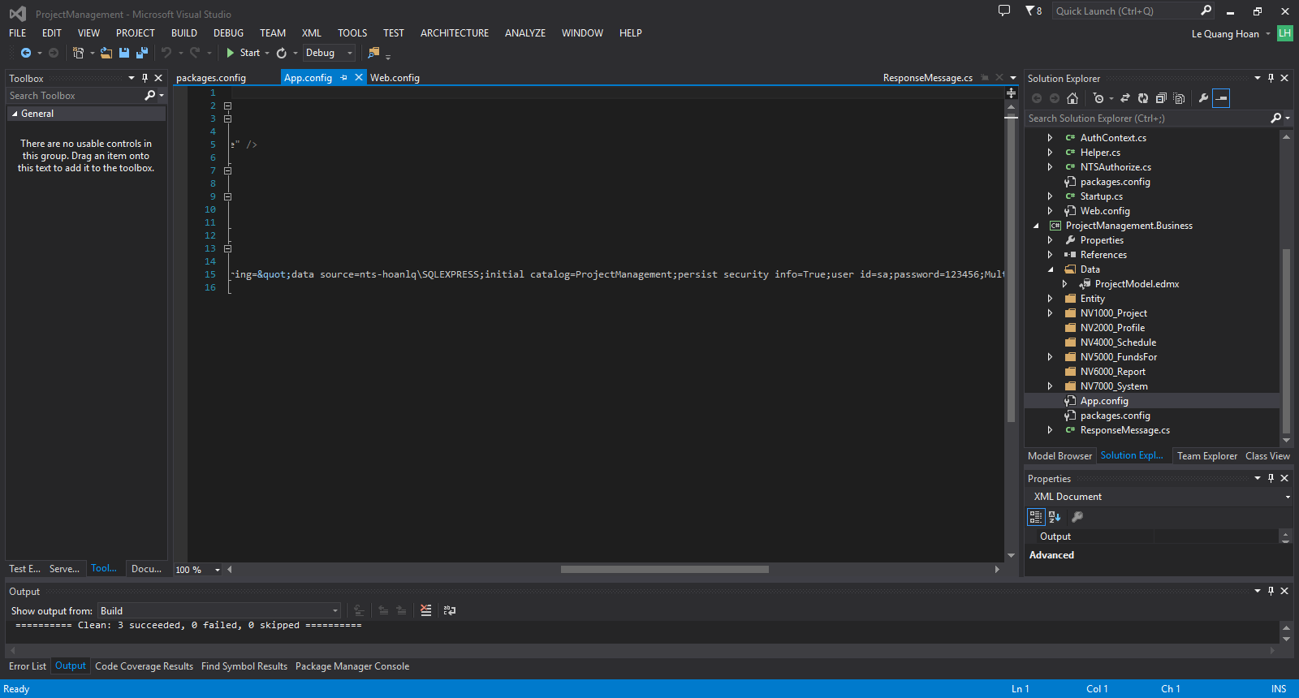

 | Bước 3:
 |  | Thiết đặt Solution khởi động cả Web Client và Web API (Click chuột phải vào Solution, chọn Properties)
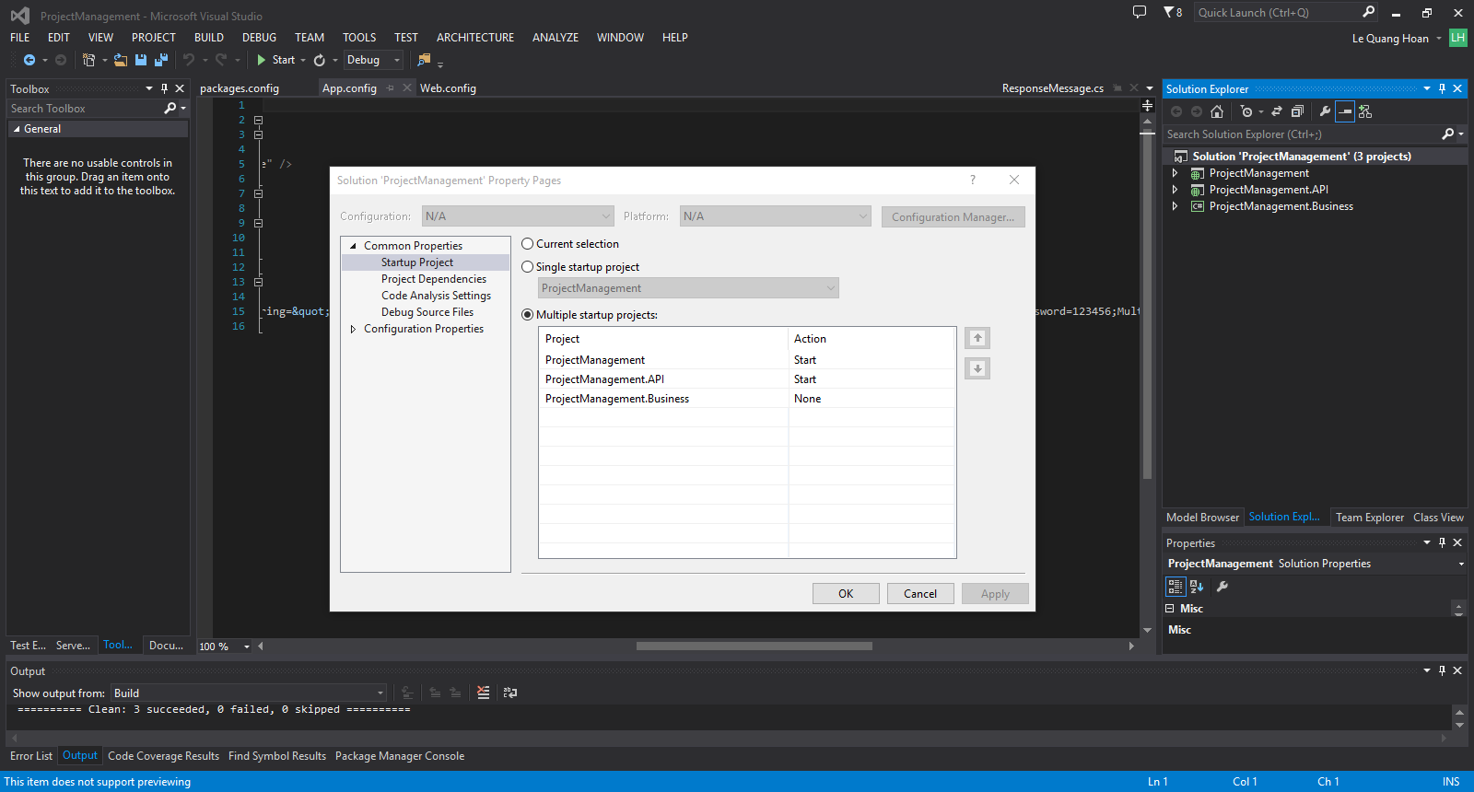

 | Bước 4:
 |  | Chạy ứng dụng
 |  | Tài khoản: admin
 |  | Password: 123456

